상품제안서
모던오피스 염좌 어르신 손목 보호대 | 상품코드: F28646

 |  |  |  |  |  |  | 02-412-0044 | www.easy1.co.kr
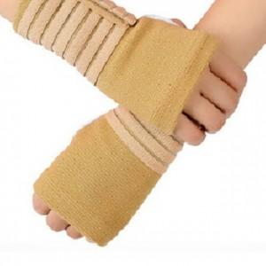

【상세/제작정보】 | 스티커 제작및 부착 비용 별도 문의.

【인쇄/포장옵션】 | / 포장불가능

【공급단가】 | 수량 | 150~ | 300~ | 750~ | 1,000~ | 3,000~
*VAT별도 | 단가 | 4,680원 | 4,600원 | 4,480원 | 4,400원 | 4,290원

【상품 URL】 | https://easy1.co.kr:443/src/goods_detail.php?gdno=28646

